Sheet1
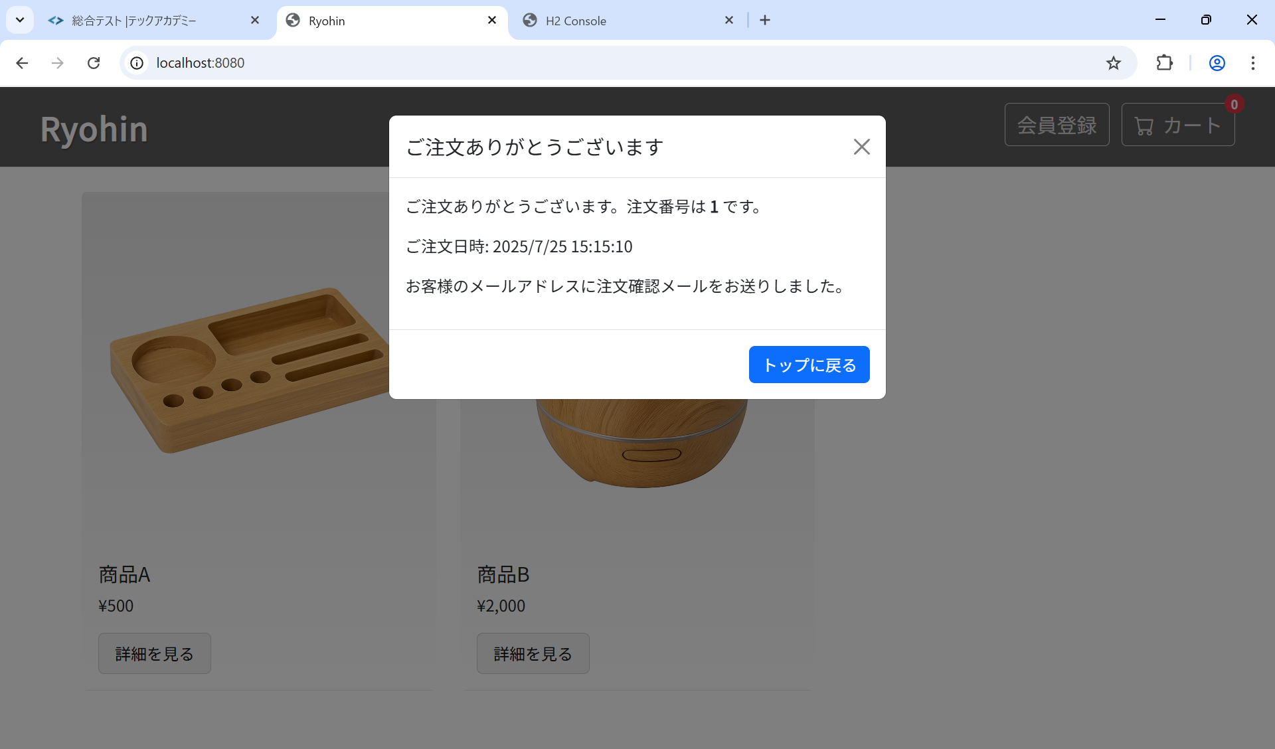
ST-O-013: ユーザビリティ

